9
Uitslag
Wedstrijdnummer | 9
Ranglijstwedstrijd | ONK Sprint
Locatie | Reeuwijk
Datum | 6 - 7 juni
Weging | 1.25
Regio | 2
Aantal deelnemers | 25 | hebben minimaal één wedstrijd meegedaan
 |  |  |  |  |  |  |  |  |  |  |  |  | zondag
No | Zeilnr. | Naam | Punten | 1 | 2 | 3 | 4 | 5 | 6 | 7 | 8 | 9 | 10 | 11 | 12 | 13 | 14 | 15
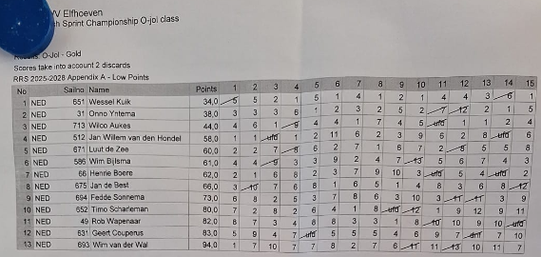
1 | NED 651 | Wessel Kuik | 34 | (5) | 5 | 2 | 1 | 5 | 1 | 4 | 1 | 2 | 1 | 4 | 4 | 3 | (6) | 1
2 | NED 31 | Onno Yntema | 38 | 3 | 3 | 3 | 6 | 1 | 2 | 3 | 2 | 5 | 2 | (7) | (12) | 2 | 1 | 5
3 | NED 713 | Wilco Aukes | 44 | 4 | 6 | 1 | (9) | 4 | 4 | 1 | 7 | 4 | 5 | (ufd) | 1 | 1 | 2 | 4
4 | NED 512 | Jan Willem van den Hondel | 58
5 | NED 671 | Luut de Zee | 60
6 | NED 586 | Wim Bijlsma | 61
7 | NED 66 | Henri Boere | 62
8 | NED 675 | Jan de Best | 66
9 | NED 694 | Fedde Sonnema | 73
10 | NED 652 | Timo Scharleman | 80
11 | NED 49 | Rob Wapenaar | 82
12 | NED 631 | Geert Couperus | 83
13 | NED 693 | Wim van der Wal | 94 | 1 | 7 | 10 | 7 | 7 | 8 | 2 | 7 | 6 | (11) | 11 | (13) | 10 | 11 | 7
14 | GER 1540 | THOMAS LEITL | 55 | 7 | 5 | 5 | 2 | 5 | 3 | (ufd) | (10) | 8 | 5 | 2 | 2 | 2 | 2 | 7
15 | NED 561 | Mark Bosma | 71
16 | NED 10 | Fred Schaaf | 79
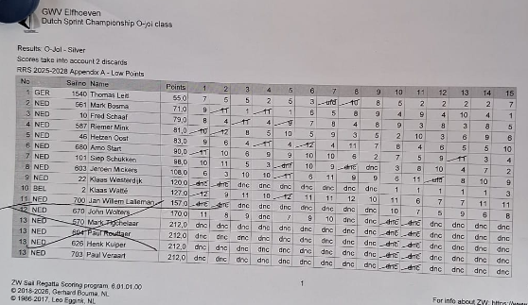
17 | NED 587 | Riemer Mink | 81
18 | NED 46 | Hertzen Oost | 83
19 | NED 680 | Arno Start | 90
20 | NED 101 | Siep Schukken | 98
21 | NED 603 | Jeroen Mickers | 108
22 | NED 22 | Klaas Westerdijk | 120
23 | BEL 2 | Klaas Watté | 127
24 | NED 700 | Jan Willem Lalleman | 157
25 | NED 670 | John Wolters | 170
26 | NED 570 | Mark Tigchelaar | 212 | dnc | dnc | dnc | dnc | dnc | dnc | dnc | dnc | dnc | dnc | dnc | dnc | dnc | dnc | dnc
27 | NED 604 | Paul Rouffaer | 212 | dnc | dnc | dnc | dnc | dnc | dnc | dnc | dnc | dnc | dnc | dnc | dnc | dnc | dnc | dnc
28 | NED 626 | Henk Kuiper | 212 | dnc | dnc | dnc | dnc | dnc | dnc | dnc | dnc | dnc | dnc | dnc | dnc | dnc | dnc | dnc
29 | NED 703 | Paul Veraart | 212 | dnc | dnc | dnc | dnc | dnc | dnc | dnc | dnc | dnc | dnc | dnc | dnc | dnc | dnc | dnc

